人才盘点表
人才盘点表
 |  |  |  |  |  |  |  | 文件编号：WX010
部门 |  |  | 部门人数 |  |  | 评估人
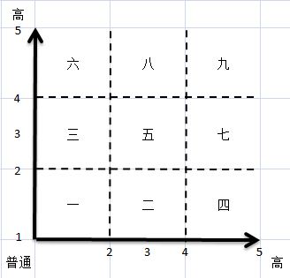 |  |  |  | 1、第七类-第九类总人数占管理者盘点总人数比例符合要求（不高于20%）
 |  |  |  | 2、第一类总人数占管理者盘点总人数比例符合要求（不低于5%）
 |  |  |  | 3、如绩效加分达到最高数，需在备注栏说明理由
 |  |  |  | 4、评价分值保留小数点后一位，最低1分最高5分
 |  |  |  | 5、领导力评分需使用相应工具打分后填入下表
人才盘点评分表（低1-5高）
姓名 | 部门 | 岗位 | 上年度 绩效等级 | 绩效评分 | 领导力评分 | 类别建议 | 目标培养岗位 | 准备度 A：随时 B：待发展1-2年 C：待长期发展3年以上）

